Vue实例
条件渲染
 | 1 | v-if，v-else，v-else-if
 |  |  | v-if是一个指令必须将他添加到一个元素上，如果想操作多个元素，可以考虑在template模板上使用
 |  |  | 用key管理可复用的元素

 | 2 | v-show
 |  |  | v-show会始终被渲染并保留在DOM中，它只是简单的切换元素显示与不显示
 |  |  | 不显示<p style="display:none">123</p>
 |  |  | ※注意，v-show 不支持 <template> 元素，也不支持 v-else。

列表渲染
 | 1 | v-for
 |  |  | 循环数组
 |  |  |  | <li v-for="(item,index) in items" :key="index"
 |  |  | 循环对象
 |  |  |  | <li v-for="(value,name,index) in obj" :key="index">
 |  |  | 循环值范围
 |  |  |  | <template v-for="n in 10" :key="n">{{n}}</template>

 |  |  | ※请尽量绑定key，不要使用数组或者对象等非基本类型作为v-for的key，尽量使用字符串或者数字类型

 |  |  | key的用法：
 |  |  |  | 1.有相同父元素的子元素必须有独立的key，重复的key会渲染失败 ※测试未成功

 |  |  |  | 2.也可以用于替换元素或者组件

 | 2 | 数组更新检测
 |  |  | 变更数组 |  |  |  |  |  |  |  |  |  |  |  |  | var a = ['1','a','b']
 |  |  |  | push():数组最后添加一个或多个元素 |  |  |  |  |  |  |  |  |  |  |  | a.push() |  |  | // 4
 |  |  |  | pop():删除数组最后一个元素 |  |  |  |  |  |  |  |  |  |  |  | a.pop() |  |  | // 'b'
 |  |  |  | unshift():向数组的开头添加一个或多个元素 |  |  |  |  |  |  |  |  |  |  |  | a.unshift('cc','bb') |  |  |  |  |  |  | // 5
 |  |  |  | shift():删除数组第一个元素 |  |  |  |  |  |  |  |  |  |  |  | a.shift() |  |  |  | // '1'
 |  |  |  | splice():在指定位置删除或者添加元素 |  |  |  |  |  |  |  |  |  |  |  | a.splice(1,0,'22') |  |  |  |  |  | // [] 原数组值为['1','22','a','b']
 |  |  |  | sort():排序arr.sort((a,b) => (a-b));
 |  |  |  | reverse():反转
 |  |  | 替换数组
 |  |  |  | filter():过滤，返回一个新数组不会变更原数组。
 |  |  |  |  | 两种写法：
 |  |  |  |  |  | ① | arrs.filter((arr)=>(a > b));
 |  |  |  |  |  | ② | arrs.filter(function (arr){
 |  |  |  |  |  |  |  | return a > b;
 |  |  |  |  |  |  | });
 |  |  |  | concat():数组链接，返回一个新数组不会变更原数组
 |  |  |  | slice(a,b):截取数组元素，从下标为a包含a到b不包含b，b没选到最后

 | 3 | v-if和v-for配合filter过滤
 |  |  | // 数组5，6，7的li被渲染
 |  |  | <ul> |  |  |  |  |  |  |  |  |  |  |  |  |  |  | Vue不推荐这种写法
 |  |  |  | <li v-for="(arr,index) in actArr2" :key="index"></li> |  |  |  |  |  |  |  |  |  |  |  |  |  | <li v-for="todo in todos" v-if="!todo.isComplete">
 |  |  | </ul> |  |  |  |  |  |  |  |  |  |  |  |  |  |  | {{ todo }}
 |  |  | <script> |  |  |  |  |  |  |  |  |  |  |  |  |  |  | </li>
 |  |  |  | ...
 |  |  |  | data() {
 |  |  |  |  | return {
 |  |  |  |  |  | arrs: [1,5,6,7]
 |  |  |  |  | }
 |  |  |  | }
 |  |  |  | methods: {
 |  |  |  |  | actArr1 function(){
 |  |  |  |  |  | return this.arrs.filter((arr) => ( arr > 2 ));
 |  |  |  |  | }
 |  |  |  | },
 |  |  |  | computed: {
 |  |  |  |  | actArr2 function(){
 |  |  |  |  |  | return this.arrs.filter(function(arr){
 |  |  |  |  |  |  | return arr > 2;
 |  |  |  |  |  | });
 |  |  |  |  | }
 |  |  |  | }
 |  |  | </script>

事件处理
 |  | 监听事件，事件处理
 |  |  | <button v-on:click="greet">Greet</button>
 |  |  | <button v-on:click="counter += 1">Add 1</button>
 |  | 内联处理器方法
 |  |  | <button v-on:click="say('hi')">Say hi</button>

 |  |  | <button v-on:click="warn('Form cannot be submitted yet.', $event)">Submit</button>

 |  | 事件修饰符
 |  |  | .stop
 |  |  | .prevent
 |  |  | .capture
 |  |  | .self
 |  |  | .once
 |  |  | .passive
 |  |  |  | 使用修饰符时，顺序很重要；相应的代码会以同样的顺序产生。
 |  |  |  | v-on:click.prevent.self 会阻止所有的点击，而 v-on:click.self.prevent 只会阻止对元素自身的点击。

 |  | 按键修饰符
 |  |  | <input v-on:keyup.enter="submit" />
 |  |  | event.key等于enter时被触发
 |  |  | <input v-on:keyup.page-down="onPageDown" />
 |  |  | 处理函数只会在 $event.key 等于 PageDown 时被调用。

 |  |  | 按键码
 |  |  |  | <input v-on:keyup.13="submmit" />
 |  |  | 按键码别名
 |  |  |  | .enter
 |  |  |  | .tab
 |  |  |  | .delete
 |  |  |  | .esc
 |  |  |  | .space
 |  |  |  | .up
 |  |  |  | .down
 |  |  |  | .left
 |  |  |  | .right
 |  |  | 自定义按键码别名（config.keyCodes）
 |  |  |  | Vue.config.keyCode.f1='112'

 |  |  | 系统修饰键
 |  |  |  | .ctrl
 |  |  |  | .alt
 |  |  |  | .shift
 |  |  |  | .meta

 |  |  |  | <!-- Alt + C -->
 |  |  |  | <input v-on:keyup.alt.67="clear">
 |  |  |  | <!-- Ctrl + Click -->
 |  |  |  | <div v-on:click.ctrl="doSomething">Do something</div>

 |  |  | .exact
 |  |  |  | <!-- 即使 Alt 或 Shift 被一同按下时也会触发 -->
 |  |  |  | <button v-on:click.ctrl="onClick">A</button>
 |  |  |  | <!-- 有且只有 Ctrl 被按下的时候才触发 -->
 |  |  |  | <button v-on:click.ctrl.exact="onCtrlClick">A</button>
 |  |  |  | <!-- 没有任何系统修饰符被按下的时候才触发 -->
 |  |  |  | <button v-on:click.exact="onClick">A</button>

 |  |  | 鼠标按键修饰符
 |  |  |  | .right
 |  |  |  | .left
 |  |  |  | .middle

表单输入绑定

 |  |  | 修饰符
 |  |  |  | .lazy
 |  |  |  | .number
 |  |  |  | .trim

深入了解组件

 |  | 父子组件传值
 |  |  | ①在渲染子组件标签上直接绑定向子组件传值的属性
 |  |  |  | 父组件
 |  |  |  | <v-header :title='parentTitle' :run='parentRun' :obj='this'></v-header>

 |  |  |  | data(){
 |  |  |  |  | return {
 |  |  |  |  |  | 'parentTitle': '',
 |  |  |  |  |  | 'parentRun' : '',
 |  |  |  |  |  | 'obj' : ''
 |  |  |  |  | }

 |  |  |  | 子组件
 |  |  |  | <script>
 |  |  |  |  | props:{
 |  |  |  |  |  | title:String,
 |  |  |  |  |  | run:Function,
 |  |  |  |  |  | obj:Object
 |  |  |  |  |  | }
 |  |  |  | </script>
 |  |  | ②在父组件使用this.$refs.别名.属性/方法等
 |  |  |  | <v-header ref='别名' ></v-header>
 |  |  |  | <script>
 |  |  |  |  | methods: {
 |  |  |  |  |  | run(){
 |  |  |  |  |  |  | // 调用子组件的属性或者方法等
 |  |  |  |  |  |  | this.$refs.别名.子组件的属性或者方法
 |  |  |  |  |  | }
 |  |  |  |  | }
 |  |  |  | </script>
 |  |  | ③在子组件使用this.$parent.属性方法
 |  |  |  | ※只能访问父组件实例，爷组件无法访问
 |  |  |  | <script>
 |  |  |  |  | methods: {
 |  |  |  |  |  | getParentData(){
 |  |  |  |  |  |  | this.$parent.父组件属性方法
 |  |  |  |  |  | }
 |  |  |  |  | }
 |  |  |  | </script>

 |  | 非父子组件传值
 |  |  | ①定义一个实例
 |  |  |  | VueEvent.js
 |  |  |  | import Vue from 'vue'
 |  |  |  | var vue = new Vue();
 |  |  |  | export default vue;
 |  |  |  |  |  |  |  |  |  |  |  |  |  |  |  |  |  |  |  |  |  |  |  | 广播事件或者分发事件
 |  |  | ②在组件Home.vue里面广播要传递的数据,在News.vue里面监听并接收数据 |  |  |  |  |  |  |  |  |  |  |  |  |  |  |  |  |  |  |  |  |  | this.$emit("要广播的事件名",参数)
 |  |  |  | Home.vue |  |  |  |  |  |  |  |  |  |  | News.vue |  |  |  |  |  |  |  |  | 监听广播的事件
 |  |  |  | <button @click="emitNews()"></button> |  |  |  |  |  |  |  |  |  |  | import VueEvent from "@/model/VueEvent"; |  |  |  |  |  |  |  |  |  | 1. | 在代码中this.$on(事件名,function参数);
 |  |  |  | <script> |  |  |  |  |  |  |  |  |  |  | export default { |  |  |  |  |  |  |  |  |  | 2. | 在标签中v-on:事件名
 |  |  |  |  | import VueEvent from '../model/VueEvent.js' |  |  |  |  |  |  |  |  |  | mounted() {
 |  |  |  |  | emitNews(){ |  |  |  |  |  |  |  |  |  | VueEvent.$on("to-news",function(data){
 |  |  |  |  |  | VueEvent.$emit("to-news",this.msg); |  |  |  |  |  |  |  |  | console.log(data);
 |  |  |  |  | }, |  |  |  |  |  |  |  |  |  | });
 |  |  |  |  | data(){ |  |  |  |  |  |  |  |  |  | },
 |  |  |  |  |  | return { |  |  |  |  |  |  |  |  | };
 |  |  |  |  |  |  | msg:'this is a msg'
 |  |  |  |  |  | }
 |  |  |  |  | }
 |  |  |  | </script>

 |  | 单项数据流
 |  |  | 子组件的props不能直接修改，否则会报错误
 |  |  | 解决方案
 |  |  |  | 1.直接在data里面定义属性绑定props
 |  |  |  | 2.定义计算属性，在计算属性里面修改

 |  | Prop

 |  | 自定义事件名
 |  |  | this.$emit('myEvent')
 |  |  | 自定义事件名推荐使用kebab-case的命名方式（将myEvent改为my-event）

 |  |  | 1.自定义v-model
 |  |  |  | 子组件 |  |  |  |  |  |  |  |  |  |  |  |  | 父组件
 |  |  |  | <input |  |  |  |  |  |  |  |  |  |  |  |  |  | <v-ar v-model="lovingVue"></v-ar>{{lovingVue}}
 |  |  |  | type="checkbox"
 |  |  |  | v-bind:checked="checked"
 |  |  |  | v-on:change="$emit('change', $event.target.checked)" |  |  |  |  |  |  |  |  |  |  |  |  |  |  |  |  |  |  |  |  |  |  | <input type="checkbox" v-model="lovingVue1" />--{{lovingVue1}}
 |  |  |  | />

 |  |  |  | props: {
 |  |  |  | checked: Boolean,
 |  |  |  | },
 |  |  |  | model: {
 |  |  |  | prop: 'checked',
 |  |  |  | event: 'change',
 |  |  |  | },

 |  |  | 2.将原生事件绑定到组件
 |  |  |  | ①.native
 |  |  |  |  | 直接在组件标签上绑定原生事件会导致失败，因为组件不是原生标签
 |  |  |  |  | <my-button @click="myButtonClick">Test</button> // myButtonClick 不会被触发
 |  |  |  |  | <my-button @click.native="myButtonClick">Test</button> // myButtonClick 会被触发
 |  |  |  | ② | $listener
 |  |  |  |  | 父子组件通过$emit在子组件广播，父组件可以监听到。爷孙组件中，在孙组件中使用emit广播，爷组件中v-on监听不到，需要在父组件的孙标签中添加v-on='$listeners',爷组件才能监听到

 |  |  | 3. | .sync
 |  |  |  | 父组件
 |  |  |  | <myComponent :show.sync="isShow"></myComponent>

 |  |  |  | <myComponent :show="isShow" @update:show="val => name = val"></myComponent>

 |  |  |  | 子组件
 |  |  |  | <button @click="closeView"></button>
 |  |  |  | props:['show'],
 |  |  |  | methods: {
 |  |  |  |  | closeView(){
 |  |  |  |  |  | this.$emit("update:show",false);
 |  |  |  |  | }
 |  |  |  | }

插槽
 | 具名插槽：通过slot标签的name属性定义插槽
 |  | 子组件 |  |  |  |  |  |  |  |  |  |  |  |  |  |  |  |  |  | 父组件
 |  |  | <div class="container"> |  |  |  |  |  |  |  |  |  |  |  |  |  |  |  |  |  | <template v-slot:header>
 |  |  | <header> |  |  |  |  |  |  |  |  |  |  |  |  |  |  |  |  |  | <h1>Here might be a page title</h1>
 |  |  | <slot name="header"></slot> |  |  |  |  |  |  |  |  |  |  |  |  |  |  |  |  |  | </template>
 |  |  | </header> |  |  |  |  |  |  |  |  |  |  |  |  |  |  |  |  |  |  |  |  |  |  |  |  | <template v-slot:default>
 |  |  | <main> |  |  |  |  |  |  |  |  |  |  |  |  |  |  |  |  |  | <p>A paragraph for the main content.</p> |  |  |  |  |  |  |  | <p>A paragraph for the main content.</p>
 |  |  | <slot></slot> |  |  |  |  |  |  | <slot name="default"><slot> |  |  |  |  |  |  |  |  |  |  | <p>And another one.</p> |  |  |  |  |  |  |  | <p>And another one.</p>
 |  |  | </main> |  |  |  |  |  |  |  |  |  |  |  |  |  |  |  |  |  |  |  |  |  |  |  |  | </template>
 |  |  | <footer> |  |  |  |  |  |  |  |  |  |  |  |  |  |  |  |  |  | <template v-slot:footer>
 |  |  | <slot name="footer"></slot> |  |  |  |  |  |  |  |  |  |  |  |  |  |  |  |  |  | <p>Here's some contact info</p>
 |  |  | </footer> |  |  |  |  |  |  |  |  |  |  |  |  |  |  |  |  |  | </template>
 |  |  | </div>
注意渲染结果的顺序，是按照插槽定义的顺序渲染的，跟使用插槽顺序没关系
注意渲染结果的顺序，是按照插槽定义的顺序渲染的
 |  | 渲染结果
 |  |  | Here might be a page title

 |  |  | A paragraph for the main content.

 |  |  | And another one.

 |  |  | Here's some contact info

 | 作用域插槽
 |  |  | 子组件 |  |  |  |  |  |  |  |  | 父组件 |  |  |  |  |  |  |  | 解构插槽 Prop
 |  |  |  | <slot v-bind:us="ba"> |  |  |  |  |  |  |  |  | <template v-slot:default="fus"> |  |  |  |  |  |  | <template v-slot:default={us}>
 |  |  |  | </slot> |  |  |  |  |  |  |  |  |  | {{fus.us}} |  |  |  |  |  |  | {{us}}
 |  |  |  |  |  |  |  |  |  |  |  |  | </template> |  |  |  |  |  |  | </template>
 |  |  |  | data(){
 |  |  |  |  | ba:'son msg'
 |  |  |  | }

 | 具名插槽的缩写
 |  |  | <template v-slot:default="fus"> |  |  |  |  |  |  |  | <template #default="fus">

 | 动态插槽名

动态组件 & 异步组件
 | 动态组件
 |  |  | <component v-bind:is="currentTabComponent" class="dynamic-component-demo-tab" ></component>
 |  |  | ※currentTabComponent是引入的组件名

 |  |  | <keep-alive>
 |  |  |  | <component v-bind:is="currentTabComponent" class="dynamic-component-demo-tab" ></component>
 |  |  | </keep-alive>

 | 异步组件
 |  | Promise -> resolve, reject

处理边界情况
 | 访问元素 & 组件
 |  | $root
 |  | $parent
 |  | $refs

 | 依赖注入
 |  | provide inject

 | 程序化的事件侦听器
 |  | $on
 |  | $once
 |  | $off

 | 循环引用
 |  | 递归组件

 | 模板定义的替代品
 |  | 内联模板
 |  |  | inline-template

 |  | X-Template
 |  |  | <script type="text/x-template" id="hello-world-template">
 |  |  |  | <p>Hello hello hello</p>
 |  |  | </script>

 |  |  | Vue.component('hello-world', {
 |  |  |  | template: '#hello-world-template'
 |  |  | })
 | 强制更新
 |  | $forceUpdate

 |  | v-once |  |  | :绑定的数据只会被渲染一次
 |  |  |  | <div v-once>{{massage}}</div>
 |  |  |  | <input v-model="massage" type="text">
 |  |  |  | <div>{{massage}}</div>
 |  |  |  |  | 上面代码中，第一个div中的{{massage}}只渲染一次，当我们在input输入框中修改massge值时，第一个div因使用了v-once指令而不会再发生变化，而第二个div的内容会跟input内容变化而变化
 |  | v-pre |  |  | :不会解析vue语法，在模板中跳过vue的编译，而是直接把vue代码输出页面
 |  |  |  | list:"高时银博客"
 |  |  |  | <div v-pre>{{list}}</div>
 |  |  |  |  | 本来{{list}}是应该输出list属性的值 “高时银博客”，而使用了 v-pre 指令后，就直接输出源代码{{list}}
 |  | v-cloak |  |  | :这个指令使用机率非常少。vue绑定数据时，渲染时会出现变量闪烁
 |  |  |  | <div class="#app" v-cloak>
 |  |  |  | <p>{{value.name}}</p>
 |  |  |  | </div>
 |  |  |  | 在css文件添加
 |  |  |  | [v-cloak] {
 |  |  |  | display: none;
 |  |  |  | }

组件生命周期函数
 |  |  | beforeCreate() |  |  |  |  |  | 组件创建前
 |  |  | created() |  |  |  |  |  | 组件创建后
 |  |  | beforeMount() |  |  |  |  |  | 组件加载前
 |  |  | mounted() |  |  |  |  |  | 组件加载后
 |  |  | beforeUpdate() |  |  |  |  |  | 组件更新前
 |  |  | updated() |  |  |  |  |  | 组件更新后
 |  |  | beforeDestory() |  |  |  |  |  | 组件销毁前
 |  |  | destoryed() |  |  |  |  |  | 组件销毁后

 | 进入/离开 & 列表过渡

自定义指令

VueX
vueX安装
 |  |  | cnpm install vuex@3 -S

 | 创建数据管理模块

 | 封装vuex
 |  | src/store/index.js |  |  |  |  |  |  |  | main.js
 |  |  | // 引入依赖 |  |  |  |  |  |  | import Vue from 'vue'
 |  |  | import Vue from 'vue' |  |  |  |  |  |  | import App from './App.vue'
 |  |  | import Vuex from 'vuex' |  |  |  |  |  |  | import store from './store'

 |  |  | //注册vuex |  |  |  |  |  |  | Vue.config.productionTip = false
 |  |  | Vue.use(Vuex)
 |  |  |  |  |  |  |  |  |  | new Vue({
 |  |  | //创建数据管理对象 |  |  |  |  |  |  | render: h => h(App),
 |  |  | // actions -> mutations -> state -> vue组件 |  |  |  |  |  |  | store,
 |  |  | // vue组件 -> actions ->mutations -> state |  |  |  |  |  |  | }).$mount('#app')
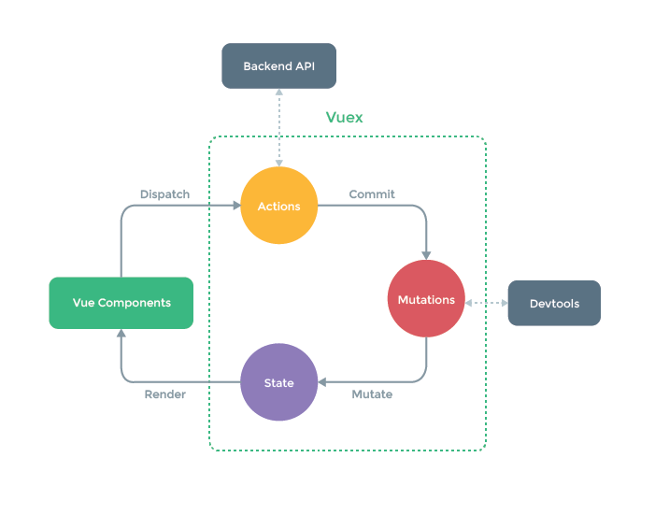
 |  |  | const store = new Vuex.Store({
 |  |  | // 数据存储单元
 |  |  | state: {

 |  |  | },
 |  |  | // 数据操作单元 --同步处理单元
 |  |  | mutations: {

 |  |  | },
 |  |  | // 数据请求单元 --异步处理单元
 |  |  | actoins: {

 |  |  | },
 |  |  | // 数据运算单元
 |  |  | getter: {

 |  |  | }
 |  |  | })

 |  |  | //4.导出数据管理对象
 |  |  | export default store

 |  | 通过组件渲染数据
 |  | ./src/store/index.js
 |  |  | state:{
 |  |  |  | brandList:[
 |  |  |  |  | {bid:1, bname:'huawei'},
 |  |  |  |  | {bid:2, bname:'xiaomi'}
 |  |  |  | ],
 |  |  |  | num:0
 |  |  | }
 |  | BrandList.vue
 |  |  | <ul>
 |  |  |  | <li>序号</li>
 |  |  |  | <li>名称</li>
 |  |  |  | <li>操作</li>
 |  |  | </ul>
 |  |  | <ul v-for="(brand, index) in $store.state.brandList" :key="index">
 |  |  |  | <li>{{index}}</li>
 |  |  |  | <li>{{brand.bname}}</li>
 |  |  |  | <li><slot :row="brand"></slot></li>
 |  |  | </ul>

 |  | App.vue
 |  |  | import brandList from "./components/BrandList.vue"

 |  |  | <BrandList></BrandList>
 | State |  |  |  |  |  |  |  |  |  |  |  |  |  |  | Getters
 |  | 1.直接使用$store.state来调用（this.$store.state.brandListx） |  |  |  |  |  |  |  |  |  |  |  |  | 1.使用$store调用
 |  | 2.使用mapState调用（import {mapState} from 'vuex'） |  |  |  |  |  |  |  |  |  |  |  |  |  | const store = createStore({
 |  |  |  | ①mapState对象参数 |  |  |  |  |  |  |  |  |  |  |  | state: {
 |  |  |  |  | computed:mapState( |  |  |  |  |  |  |  |  |  |  | todos: [
 |  |  |  |  |  | { |  |  |  |  |  |  |  |  |  | { id: 1, text: '...', done: true },
 |  |  |  |  |  |  | num:state=>state.num |  | //箭头函数 |  |  |  |  |  |  | { id: 2, text: '...', done: false }
 |  |  |  |  |  |  | getNum(state){ |  | //正常函数 |  |  |  |  |  |  | ]
 |  |  |  |  |  |  |  | return state.num |  |  |  |  |  |  |  | },
 |  |  |  |  |  |  | } |  |  |  |  |  |  |  |  | getters: {
 |  |  |  |  |  |  |  |  |  |  |  |  |  |  |  | doneTodos: (state) => {
 |  |  |  |  |  |  | aliasNum:'num', |  | //别名 |  |  |  |  |  |  | return state.todos.filter(todo => todo.done)
 |  |  |  |  |  | } |  |  |  |  |  |  |  |  |  | }
 |  |  |  |  | ) |  |  |  |  |  |  |  |  |  |  | doneTodos1: (state, getters) => {
 |  |  |  | ②mapState数组 |  |  |  |  |  |  |  |  |  |  |  | return getters.doneTodos
 |  |  |  |  | computed:mapState( |  |  |  |  |  |  |  |  |  |  | }
 |  |  |  |  |  | [ |  |  |  |  |  |  |  |  |  | doneTodos2: (state, id) => {
 |  |  |  |  |  |  | 'num', |  | //别名和state属性名相同 |  |  |  |  |  |  | return getters.doneTodos
 |  |  |  |  |  | ] |  |  |  |  |  |  |  |  |  | }
 |  |  |  |  | ) |  |  |  |  |  |  |  |  |  |  | }
 |  |  |  |  |  |  |  |  |  |  |  |  |  |  |  | })
 |  | 3.对象展开符...mapState |  |  |  |  |  |  |  |  |  |  |  |  |  | this.$store.getters.doneTodos
 |  |  | computed:{ |  |  |  |  |  |  |  |  |  |  |  |  | this.$store.getters.doneTodos1
 |  |  |  | ...mapState({ |  |  |  |  |  |  |  |  |  |  |  | this.$store.getters.doneTodos2(1000)
 |  |  |  |  | // ...
 |  |  |  | }) |  |  |  |  |  |  |  |  |  |  | 2.使用mapGetters辅助函数调用
 |  |  | } |  |  |  |  |  |  |  |  |  |  |  |  | import { mapGetters } from 'vuex'

 | Mutations：一条重要的原则就是要记住 mutation 必须是同步函数。 |  |  |  |  |  |  |  |  |  |  |  |  |  |  | export default {
 |  | const store = createStore({ |  |  |  |  |  |  |  |  |  |  |  |  |  | // ...
 |  | state: { |  |  |  |  |  |  |  |  |  |  |  |  |  | computed: {
 |  | count: 1 |  |  |  |  |  |  |  |  |  |  |  |  |  | // 使用对象展开运算符将 getter 混入 computed 对象中
 |  | }, |  |  |  |  |  |  |  |  |  |  |  |  |  | ...mapGetters([
 |  | mutations: { |  |  |  |  |  |  |  |  |  |  |  |  |  | 'doneTodosCount',
 |  | incrementA (state) { |  |  |  |  |  |  |  |  |  |  |  |  |  | 'anotherGetter',
 |  | // 变更状态 |  |  |  |  |  |  |  |  |  |  |  |  |  | // ...
 |  | state.count++ |  |  |  |  |  |  |  |  |  |  |  |  |  | ])
 |  | }, |  |  |  |  |  |  |  |  |  |  |  |  |  | }
 |  |  | incrementB(state, id){ |  |  |  |  |  |  |  |  |  |  |  |  | }
 |  |  |  | state.count += id
 |  |  | } |  |  |  |  |  |  |  |  |  |  |  |  | // 调用
 |  |  | incrementC(state, user){ |  |  |  |  |  |  |  |  |  |  |  |  | <span>{{doneTodos}}</span>
 |  |  |  | state.count += user.id |  |  |  |  |  |  |  |  |  |  |  | <span>{{doneTodos1}}</span>
 |  |  | } |  |  |  |  |  |  |  |  |  |  |  |  | <span>{{doneTodos2(2000)}}</span>
 |  | }
 |  | })
 |  | 获取mutation
 |  |  | 1.使用$store.commit
 |  |  |  | this.$store.commit('incrementA')
 |  |  |  | this.$store.commit('incrementB',10)
 |  |  |  | this.$store.commit('incrementC',{ id:11 })
 |  |  |  | this.$store.commit({
 |  |  |  |  | type: 'incrementC',
 |  |  |  |  | id: 11
 |  |  |  | })

 |  |  | 2.使用常量
 |  |  |  | // 定义mutation-types.js文件
 |  |  |  | export const SOME_MUTATION = 'SOME_MUTATION'

 |  |  |  | import { creatStore } from "vuex"
 |  |  |  | import { SOME_MUTATION } from "./mutation-types"

 |  |  |  | const store = createStore({
 |  |  |  |  | state:{ count:1 }
 |  |  |  |  | mutation:{
 |  |  |  |  |  | [SOME_MUTATION](state){
 |  |  |  |  |  |  | state.count++
 |  |  |  |  |  | }
 |  |  |  |  | }
 |  |  |  | // 调用常量mutation
 |  |  |  | this.$store.commit('SOME_MUTATION')

 |  |  | 3.使用映射函数，将mutation映射到组件中
 |  |  |  | xxx.vue文件
 |  |  |  | <template>
 |  |  |  |  | <div id="id">
 |  |  |  |  |  | <span>{{count}}</span>
 |  |  |  |  | </div>
 |  |  |  | </template>

 |  |  |  | import { mapMutation } from 'vuex'
 |  |  |  | export default {
 |  |  |  |  | computed:{
也可以将映射函数放到computed中，不过调用的时候得用属性调用（不加括号）※带参数的函数如何调用，待确认
也可以将映射函数放到computed中，不过调用的时候得用属性调用（不加括号）※带参数的函数如何调用，待确认
 |  |  |  |  |  | // ...mapMutation([
 |  |  |  |  |  |  | // 映射函数
 |  |  |  |  |  |  | // 'incrementA'
 |  |  |  |  |  |  | // 'incrementB'
 |  |  |  |  |  |  | // 'incrementC'
 |  |  |  |  |  | // ])
 |  |  |  |  | }, |  |  |  |  |  | // 带别名的映射函数
 |  |  |  |  | methods:{ |  |  |  |  |  | methods:{
 |  |  |  |  |  | ...mapMutation([ |  |  |  |  |  | ...mapMutation({
 |  |  |  |  |  |  | // 映射函数 |  |  |  |  |  | // 映射函数
 |  |  |  |  |  |  | 'incrementA' |  |  |  |  |  | setA : 'incrementA'
 |  |  |  |  |  |  | 'incrementB' |  |  |  |  | })
 |  |  |  |  |  |  | 'incrementC' |  |  |  | },
 |  |  |  |  |  | ])
 |  |  |  |  | }, |  |  |  |  |  | //调用
 |  |  |  |  | //调用 |  |  |  |  |  | created(){
 |  |  |  |  | created(){ |  |  |  |  |  |  | this.setA();
 |  |  |  |  |  | increamentA(); |  |  |  |  | }
 |  |  |  |  |  | increamentB(100);
 |  |  |  |  |  | increamentB({id:200});

 |  |  |  |  |  | //increamentA;
 |  |  |  |  | }

 | Actions
 |  |  | const store = createStore({
 |  |  | state: {
 |  |  | count: 0
 |  |  | },
 |  |  | mutations: {
 |  |  | increment (state) {
 |  |  | state.count++
 |  |  | }
 |  |  | },
 |  |  | actions: { |  |  |  |  |  | actions: {
 |  |  | increment (context) { |  |  |  |  |  | increment ({commit}) {
 |  |  | context.commit('increment') |  |  |  |  |  | commit('increment')
 |  |  | } |  |  |  |  |  | }
 |  |  | } |  |  |  |  |  | }
 |  |  | })

 | 分发action
 |  |  | this.$store.dispatch('increment')
 |  |  | ※乍一眼看上去感觉多此一举，我们直接分发 mutation 岂不更方便？
 |  |  |  | 实际上并非如此，还记得 mutation 必须同步执行这个限制么？
 |  |  |  | Action 就不受约束！我们可以在 action 内部执行异步操作

 |  |  | // 以载荷形式分发
 |  |  | store.dispatch('incrementAsync', {
 |  |  | amount: 10
 |  |  | })

 |  |  | // 以对象形式分发
 |  |  | store.dispatch({
 |  |  | type: 'incrementAsync',
 |  |  | amount: 10
 |  |  | })

 |  | 在组件中分发 Action
 |  |  | import { mapActions } from 'vuex'
 |  |  | export default {
 |  |  | // ...
 |  |  | methods: {
 |  |  | ...mapActions([
 |  |  | 'increment', // 将 `this.increment()` 映射为 `this.$store.dispatch('increment')`

 |  |  | // `mapActions` 也支持载荷：
 |  |  | 'incrementBy' // 将 `this.incrementBy(amount)` 映射为 `this.$store.dispatch('incrementBy', amount)`
 |  |  | ]),
 |  |  | ...mapActions({
 |  |  | add: 'increment' // 将 `this.add()` 映射为 `this.$store.dispatch('increment')`
 |  |  | })
 |  |  | }
 |  |  | }

 | 组合Actions

 | Modules
 |  | https://blog.csdn.net/cherry_vicent/article/details/122449617
 | vuex的常规用法（不使用模块(module)的store）
 |  | 1、创建一个简单的store
 |  |  | store/index.js的内容
 |  |  |  | import Vue from 'vue'
 |  |  |  | import Vuex from 'vuex'
 |  |  |  | import api from '@/api/index'

 |  |  |  | Vue.use(Vuex)

 |  |  |  | const store = new Vuex.Store({
 |  |  |  | state: {
 |  |  |  | loading : false, // 是否加载中（接口请求时的全屏loading效果）
 |  |  |  | userInfo: {} // 用户信息
 |  |  |  | },
 |  |  |  | getters: {
 |  |  |  | loading: state => state.loading,
 |  |  |  | userInfo: state => state.userInfo,
 |  |  |  | userName: state => stete.userInfo.userName || ''
 |  |  |  | },
 |  |  |  | mutations: {
 |  |  |  | setLoading(state, payload) {
 |  |  |  | state.loading = payload
 |  |  |  | },
 |  |  |  | setUserInfo(state, payload) {
 |  |  |  | state.userInfo = payload
 |  |  |  | }
 |  |  |  | },
 |  |  |  | actions: {
 |  |  |  | // 获取用户信息
 |  |  |  | queryUserInfoAction({ commit }) {
 |  |  |  | api.queryUserInfo().then((res) => {
 |  |  |  | let result = res && res.result || {}
 |  |  |  | commit('setUserInfo', result)
 |  |  |  | })
 |  |  |  | }
 |  |  |  | }
 |  |  |  | })

 |  |  |  | export default store

 |  | 2、在组件中使用
 |  |  | import { mapGetters, mapActions } from 'vuex'

 |  |  | export default {
 |  |  | computed: {
 |  |  | // 【传统方式】获取store中的数据
 |  |  | /*
 |  |  | loading() {
 |  |  | return this.store.getters.loading
 |  |  | },
 |  |  | userName() {
 |  |  | return this.store.getters.userName
 |  |  | },
 |  |  | */
 |  |  | // 【辅助函数方式】获取store中的数据（代码更简洁）
 |  |  | ...mapGetters(['loading', 'userName']),
 |  |  | },
 |  |  | created() {
 |  |  | // 如果没有用户名，则查询用户信息，已有则不需查询（减少不必要的http请求）

 |  |  | // 【传统方式】请求异步数据
 |  |  | !this.userName && this.store.dispatch('queryUserInfoAction')

 |  |  | // 【辅助函数方式】请求异步数据
 |  |  | !this.userName && this.queryUserInfoAction()
 |  |  | },
 |  |  | methods: {
 |  |  | ...mapActions(['queryUserInfoAction']), // 查询用户信息的aciton
 |  |  | // 打开loading效果
 |  |  | openLoading() {
 |  |  | this.store.commit('setLoading', true)
 |  |  | },
 |  |  | // 关闭loading效果
 |  |  | closeLoading() {
 |  |  | this.$store.commit('setLoading', false)
 |  |  | }
 |  |  | }
 |  |  | }

 | vuex中模块的基础使用（不开启命名空间时）
 |  |  | 默认情况下，模块内部的 action、mutation 和 getter 是注册在全局命名空间的——这样使得多个模块能够对同一 mutation 或 action 作出响应。
 |  |  | 对于action、mutation 和 getter，是在模块中还是在全局中，它们的使用方式是相同的，只是state会有所不同，
 |  |  |  | 模块中的state会多一层模块名。格式变成store.state.模块名.状态名（根state中的格式为store.state.状态名）。

 |  | 1、目录结构
 |  |  | ├── api # api请求目录
 |  |  | │ ├── index.js # 所有api请求
 |  |  | ├── store # store目录
 |  |  | │ ├── modules # store中的所有模块
 |  |  | │ │ ├── theme.js # 主题模块
 |  |  | │ │ ├── product.js # 产品模块
 |  |  | │ ├── index.js # store主文件

 |  | 2、创建一个带模块的store
 |  |  | store主文件（store/index.js）内容
 |  |  | import Vue from 'vue'
 |  |  | import Vuex from 'vuex'
 |  |  | import api from '@/api/index'

 |  |  | import themeModule from './modules/theme.js' // 主题模块
 |  |  | import productModule from './modules/product.js' // 产品模块

 |  |  | Vue.use(Vuex)

 |  |  | const store = new Vuex.Store({
 |  |  | state: {
 |  |  | loading : false, // 是否加载中（接口请求时的全屏loading效果）
 |  |  | userInfo: {} // 用户信息
 |  |  | },
 |  |  | getters: {
 |  |  | loading: state => state.loading,
 |  |  | userInfo: state => state.userInfo,
 |  |  | userName: state => stete.userInfo.userName || ''
 |  |  | },
 |  |  | mutations: {
 |  |  | setLoading(state, payload) {
 |  |  | state.loading = payload
 |  |  | },
 |  |  | setUserInfo(state, payload) {
 |  |  | state.userInfo = payload
 |  |  | }
 |  |  | },
 |  |  | actions: {
 |  |  | // 获取用户信息
 |  |  | queryUserInfoAction({ commit }) {
 |  |  | api.queryUserInfo().then((res) => {
 |  |  | let result = res && res.result || {}
 |  |  | commit('setUserInfo', result)
 |  |  | })
 |  |  | }
 |  |  | },
 |  |  | modules: {
 |  |  | themeModule, // 主题模块
 |  |  | productModule, // 产品数据
 |  |  | }
 |  |  | })

 |  |  | export default store

 |  | 主题模块（store/modules/theme.js）内容 |  |  |  |  |  |  |  |  |  |  | 产品模块（store/modules/product.js）内容
 |  |  | import api from '@/api/index' |  |  |  |  |  |  |  |  |  |  | import api from '@/api/index'

 |  |  | const themeModule = { |  |  |  |  |  |  |  |  |  |  | const productModule = {
 |  |  | state: { |  |  |  |  |  |  |  |  |  |  | state: {
 |  |  | themeObj: {} // 主题数据 |  |  |  |  |  |  |  |  |  |  | proData: {}, // 产品数据
 |  |  | }, |  |  |  |  |  |  |  |  |  |  | indexDataRes: {} // 产品首页数据
 |  |  | getters: { |  |  |  |  |  |  |  |  |  |  | },
 |  |  | themeData: state => { |  |  |  |  |  |  |  |  |  |  | getters: {
 |  |  | return { |  |  |  |  |  |  |  |  |  |  | proName: state => stete.proData.proName || '', // 产品名称
 |  |  | primaryColor: '#fe3132', // 主颜色（如：按钮背景颜色） |  |  |  |  |  |  |  |  |  |  | proDesc: state => stete.proData.proDesc || '' // 产品描述
 |  |  | subBgColor: '#fff6f6', // 次要颜色（如：浅色背景色） |  |  |  |  |  |  |  |  |  |  | indexData: state => stete.indexDataRes // 产品首页数据
 |  |  | ...state.themeObj // 没有返回数据使用以上默认值，有则覆盖以上数据 |  |  |  |  |  |  |  |  |  |  | },
 |  |  | } |  |  |  |  |  |  |  |  |  |  | mutations: {
 |  |  | } |  |  |  |  |  |  |  |  |  |  | // 设置产品数据
 |  |  | }, |  |  |  |  |  |  |  |  |  |  | setProData(state, payload) {
 |  |  | mutations: { |  |  |  |  |  |  |  |  |  |  | state.proData = payload
 |  |  | setTheme(state, payload) { |  |  |  |  |  |  |  |  |  |  | },
 |  |  | state.themeObj = payload |  |  |  |  |  |  |  |  |  |  | // 设置产品首页数据
 |  |  | } |  |  |  |  |  |  |  |  |  |  | setIndexData(state, payload) {
 |  |  | }, |  |  |  |  |  |  |  |  |  |  | state.indexDataRes = payload
 |  |  | actions: { |  |  |  |  |  |  |  |  |  |  | },
 |  |  | queryThemeAction({ commit }) { |  |  |  |  |  |  |  |  |  |  | },
 |  |  | return api.queryTheme().then(res => { |  |  |  |  |  |  |  |  |  |  | actions: {
 |  |  | let data = (res && res.result) || {} |  |  |  |  |  |  |  |  |  |  | // 获取产品数据
 |  |  | commit('setTheme', data) |  |  |  |  |  |  |  |  |  |  | queryProDataAction(context) {
 |  |  | }) |  |  |  |  |  |  |  |  |  |  | return api.queryProData().then(res => {
 |  |  | } |  |  |  |  |  |  |  |  |  |  | // 页面数据
 |  |  | } |  |  |  |  |  |  |  |  |  |  | let data = (res && res.result) || {}
 |  |  | } |  |  |  |  |  |  |  |  |  |  | context.commit('setProData', data)
 |  |  | export default themeModule |  |  |  |  |  |  |  |  |  |  | })
 |  |  |  |  |  |  |  |  |  |  |  |  |  | },
 |  |  |  |  |  |  |  |  |  |  |  |  |  | // 获取首页数据
 |  |  |  |  |  |  |  |  |  |  |  |  |  | queryIndexDataAction(context) {
 |  |  |  |  |  |  |  |  |  |  |  |  |  | return api.queryIndexData().then(res => {
 |  |  |  |  |  |  |  |  |  |  |  |  |  | let data = (res && res.result) || {}
 |  |  |  |  |  |  |  |  |  |  |  |  |  | context.commit('setIndexData', data)
 |  |  |  |  |  |  |  |  |  |  |  |  |  | })
 |  |  |  |  |  |  |  |  |  |  |  |  |  | }
 |  |  |  |  |  |  |  |  |  |  |  |  |  | }
 |  |  |  |  |  |  |  |  |  |  |  |  |  | }
 |  |  |  |  |  |  |  |  |  |  |  |  |  | export default productModule

 |  | 在组件中使用
 |  |  | import { mapState, mapGetters, mapActions } from 'vuex'

 |  |  | export default {

 |  |  | computed: {
 |  |  | // 【传统方式】获取store中的数据
 |  |  | // 注意state和getter数据结构的区别（state需要带上模块名，而getter不需要模块名）
 |  |  | /*
 |  |  | proData() {
 |  |  | return this.store.state.productModule.proData
 |  |  | },
 |  |  | themeData() {
 |  |  | return this.store.getters['themeData']
 |  |  | },
 |  |  | proName() {
 |  |  | return this.store.getters['proName']
 |  |  | },
 |  |  | proDesc() {
 |  |  | return this.store.getters['proDesc']
 |  |  | },
 |  |  | indexData() {
 |  |  | return this.store.getters['indexData']
 |  |  | },
 |  |  | */

 |  |  | // 【辅助函数方式】获取store中的数据（代码更简洁）
 |  |  | ...mapState({ proData: state => state.proData }),
 |  |  | ...mapGetters(['themeData']),
 |  |  | ...mapGetters(['proName', 'proDesc', 'indexData'])
 |  |  | },
 |  |  | created() {
 |  |  | // 【传统方式】获取异步数据
 |  |  | // this.store.dispatch('queryThemeAction') // 获取主题数据
 |  |  | // this.store.dispatch('queryProDataAction') // 获取产品数据
 |  |  | // this.store.dispatch('queryIndexDataAction') // 获取首页数据

 |  |  | // 【辅助函数方式】获取异步数据（需要先在methods中使用mapActions定义方法）
 |  |  | this.queryThemeAction() // 获取主题数据
 |  |  | this.queryProDataAction() // 获取产品数据
 |  |  | this.queryIndexDataAction() // 获取首页数据
 |  |  | },
 |  |  | methods: {
 |  |  | ...mapActions(['queryThemeAction']),
 |  |  | ...mapActions(['queryProDataAction', queryIndexDataAction])
 |  |  | }
 |  |  | }

 | vuex中【开启命名空间】的模块
 |  |  | 如果你想模块之间相互独立、互不影响。可以通过添加 namespaced: true 的方式使其成为带命名空间的模块。
 |  |  | 当模块被注册后，它的所有 getter、action 和 mutation 都会自动根据模块注册的路径调整命名。所以开启命名空间的模块中的getter、action 和 mutation的使用方式都会改变。
 |  |  | 但是开启命名空间和不开启命名空间的模块中的state的使用方式不会改变。格式依然是store.state.模块名.状态名。

 |  | 1、开启模块的命名空间
 |  |  | const moduleName = {
 |  |  | state: {
 |  |  | // 此处代码省略...
 |  |  | },
 |  |  | getters: {
 |  |  | // 此处代码省略...
 |  |  | },
 |  |  | mutations: {
 |  |  | // 此处代码省略...
 |  |  | },
 |  |  | actions: {
 |  |  | // 此处代码省略...
 |  |  | },
 |  |  | namespaced: true // 开启命名空间
 |  |  | }
 |  |  | export default moduleName

 |  | 2、在组件中使用
 |  |  | import { mapState, mapGetters, mapActions } from 'vuex'

 |  |  | export default {

 |  |  | computed: {
 |  |  | // 【传统方式】获取store中的数据
 |  |  | /*
 |  |  | proData() {
 |  |  | return this.store.state.productModule.proData
 |  |  | },
 |  |  | themeData() {
 |  |  | return this.store.getters['themeModule/themeData']
 |  |  | },
 |  |  | proName() {
 |  |  | return this.store.getters['productModule/proName']
 |  |  | },
 |  |  | proDesc() {
 |  |  | return this.store.getters['productModule/proDesc']
 |  |  | },
 |  |  | indexData() {
 |  |  | return this.store.getters['productModule/indexData']
 |  |  | },
 |  |  | */

 |  |  | // 【辅助函数方式一】获取store中的数据（代码更简洁）
 |  |  | /*
 |  |  | ...mapState({ proData: state => state.productModule.proData }),
 |  |  | ...mapGetters(['themeModule/themeData']),
 |  |  | ...mapGetters(['themeModule/proName', 'themeModule/proDesc', 'themeModule/indexData'])
 |  |  | */

 |  |  | // 【辅助函数方式二】获取store中的数据（代码最简洁）
 |  |  | // 将模块的空间名称字符串作为第一个参数传递给辅助函数，这样所有绑定都会自动将该模块作为上下文。
 |  |  | ...mapState('productModule', { proData: state => state.proData }),
 |  |  | ...mapGetters('themeModule', ['themeData']),
 |  |  | ...mapGetters('productModule', ['proName', 'proDesc', 'indexData'])
 |  |  | },
 |  |  | created() {
 |  |  | // 【传统方式】获取异步数据
 |  |  | // this.store.dispatch('themeModule/queryThemeAction') // 获取主题数据
 |  |  | // this.store.dispatch('productModule/queryProDataAction') // 获取产品数据
 |  |  | // this.store.dispatch('productModule/queryIndexDataAction') // 获取首页数据

 |  |  | // 【辅助函数方式】获取异步数据（需要先在methods中使用mapActions定义方法）
 |  |  | this.queryThemeAction() // 获取主题数据
 |  |  | this.queryProDataAction() // 获取产品数据
 |  |  | this.queryIndexDataAction() // 获取首页数据
 |  |  | },
 |  |  | methods: {
 |  |  | ...mapActions('themeModule', ['queryThemeAction']),
 |  |  | ...mapActions('productModule', ['queryProDataAction', queryIndexDataAction])
 |  |  | }
 |  |  | }

MixIns
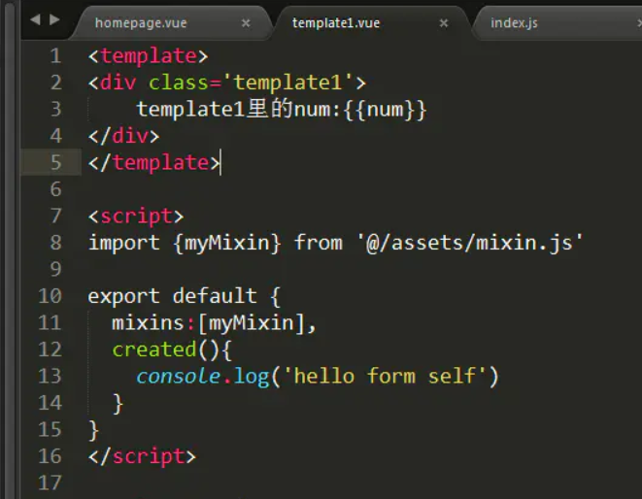
Vue 中mixin 的用法详解
 |  | 可以理解为java的继承
 | 1.mixin混入对象和Vuex的区别：
 |  | Vuex: |  | 是状态共享管理，所以Vuex中的所有变量和方法都是可以读取和更改并相互影响的；
 |  | Mixin:可以定义公用的变量或方法，但是mixin中的数据是不共享的，也就是每个组件中的mixin实例都是不一样的，都是单独存在的个体，不存在相互影响的；
 |  |  | mixin混入对象值为函数的同名函数选项将会进行递归合并为数组，两个函数都会执行，只不过先执行mixin中的同名函数；
 |  |  | mixin混入对象值为对象的同名对象将会进行替换，都优先执行组件内的同名对象，也就是组件内的同名对象将mixin混入对象的同名对象进行覆盖

 | 2.用法
 |  | mymixin.js |  |  |  |  | app.vue
 |  |  | export const mymixin = { |  |  |  | <template>
 |  |  |  | data(){ |  |  |  | <div> component 1 </div>
 |  |  |  |  | return { |  | </template>
 |  |  |  |  |  | num:1 | <script>
 |  |  |  |  | } |  |  | import {myMixin} from "./mymixin"
 |  |  |  | }, |  |  |  | export default {
 |  |  |  | created(){ |  |  |  |  | name:"app",
 |  |  |  |  | this.hello(); |  |  |  | mixins:[myMixin],
 |  |  |  | }, |  |  |  |  | created(){
 |  |  |  | methods:{ |  |  |  |  |  | this.hello();
 |  |  |  |  | hello(){ |  |  |  | }
 |  |  |  |  |  | console.log("hello mixin"); |  | }
 |  |  |  |  | } |  | </script>
 |  |  |  | }
 |  |  | }
 | 3.mixins的特点
 |  | 1 .方法和参数在各组件中不共享
 |  |  | 混合对象中的参数num
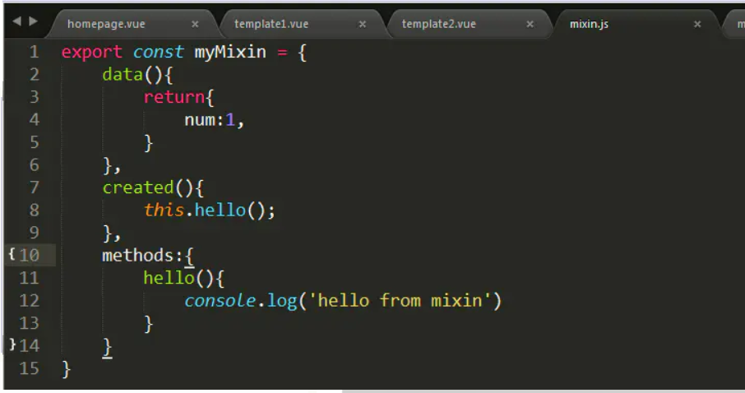

 |  |  | 组件1中的参数num进行+1的操作
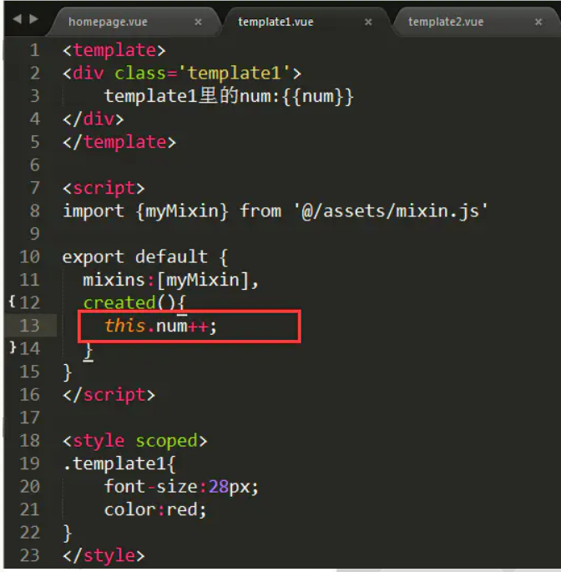

 |  |  | 组件2中的参数num未进行操作
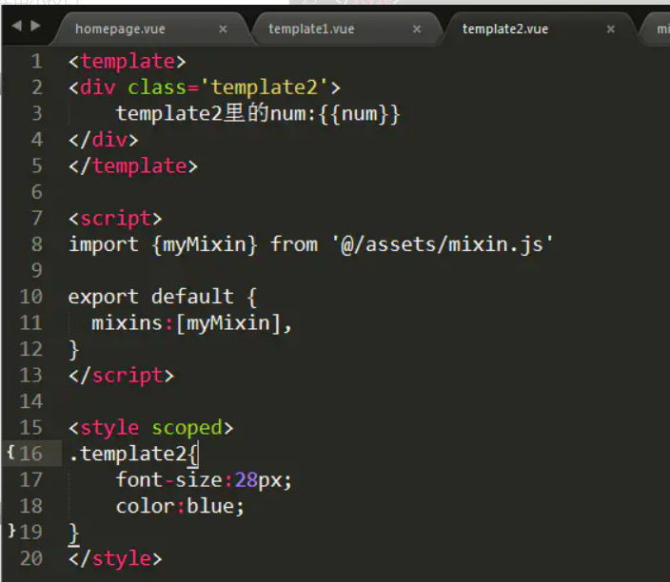

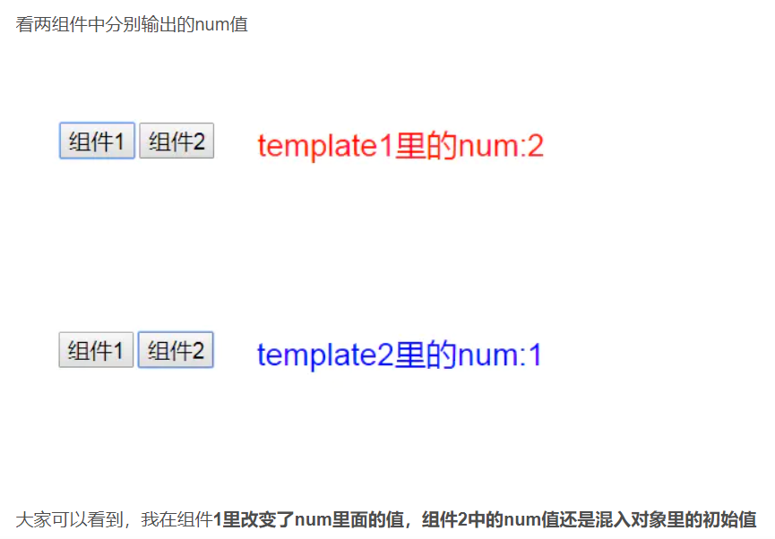

 |  | 2. 值为对象的选项，如methods,components等，选项会被合并，键冲突的组件会覆盖混入对象的
 |  |  | 混入对象中的方法
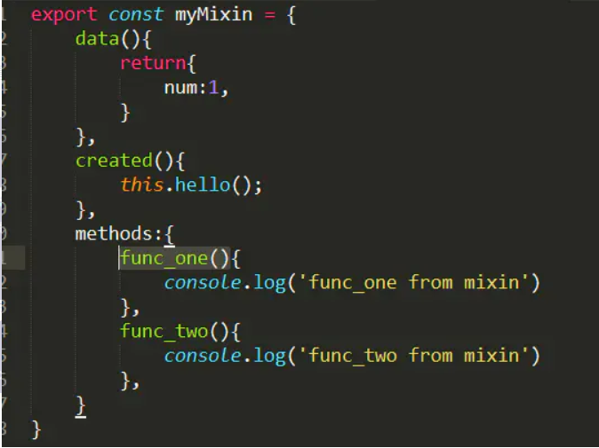

 |  |  | 组件中的方法
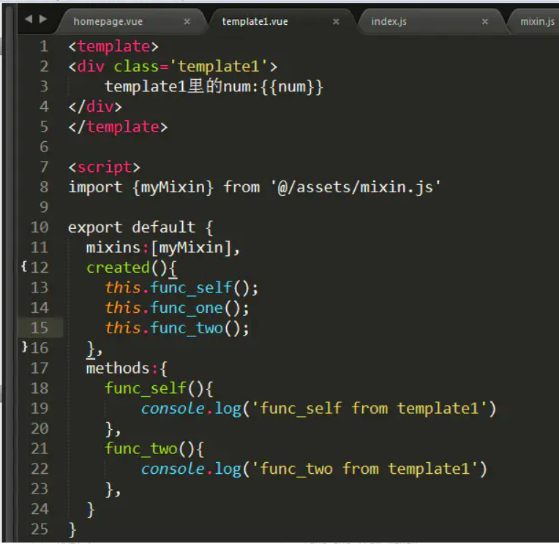

 |  | 3 .值为函数的选项，如created,mounted等，就会被合并调用，混合对象里的钩子函数在组件里的钩子函数之前调用
 |  |  | 混入对象函数中的console
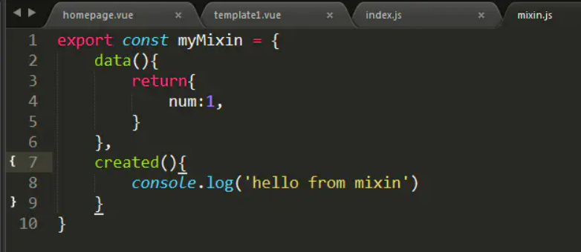

 |  |  | 组件函数中的console

